ST-T-001
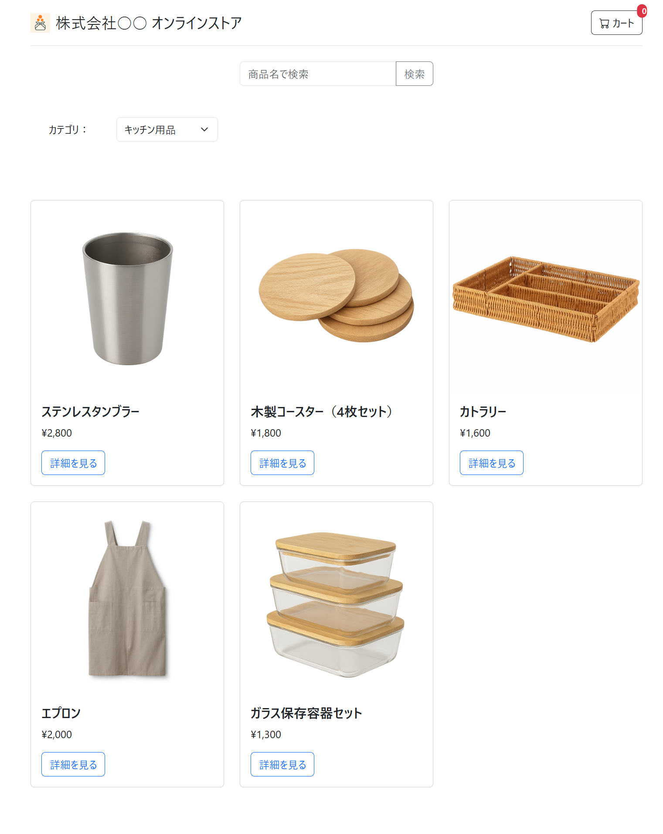

ST-T-002
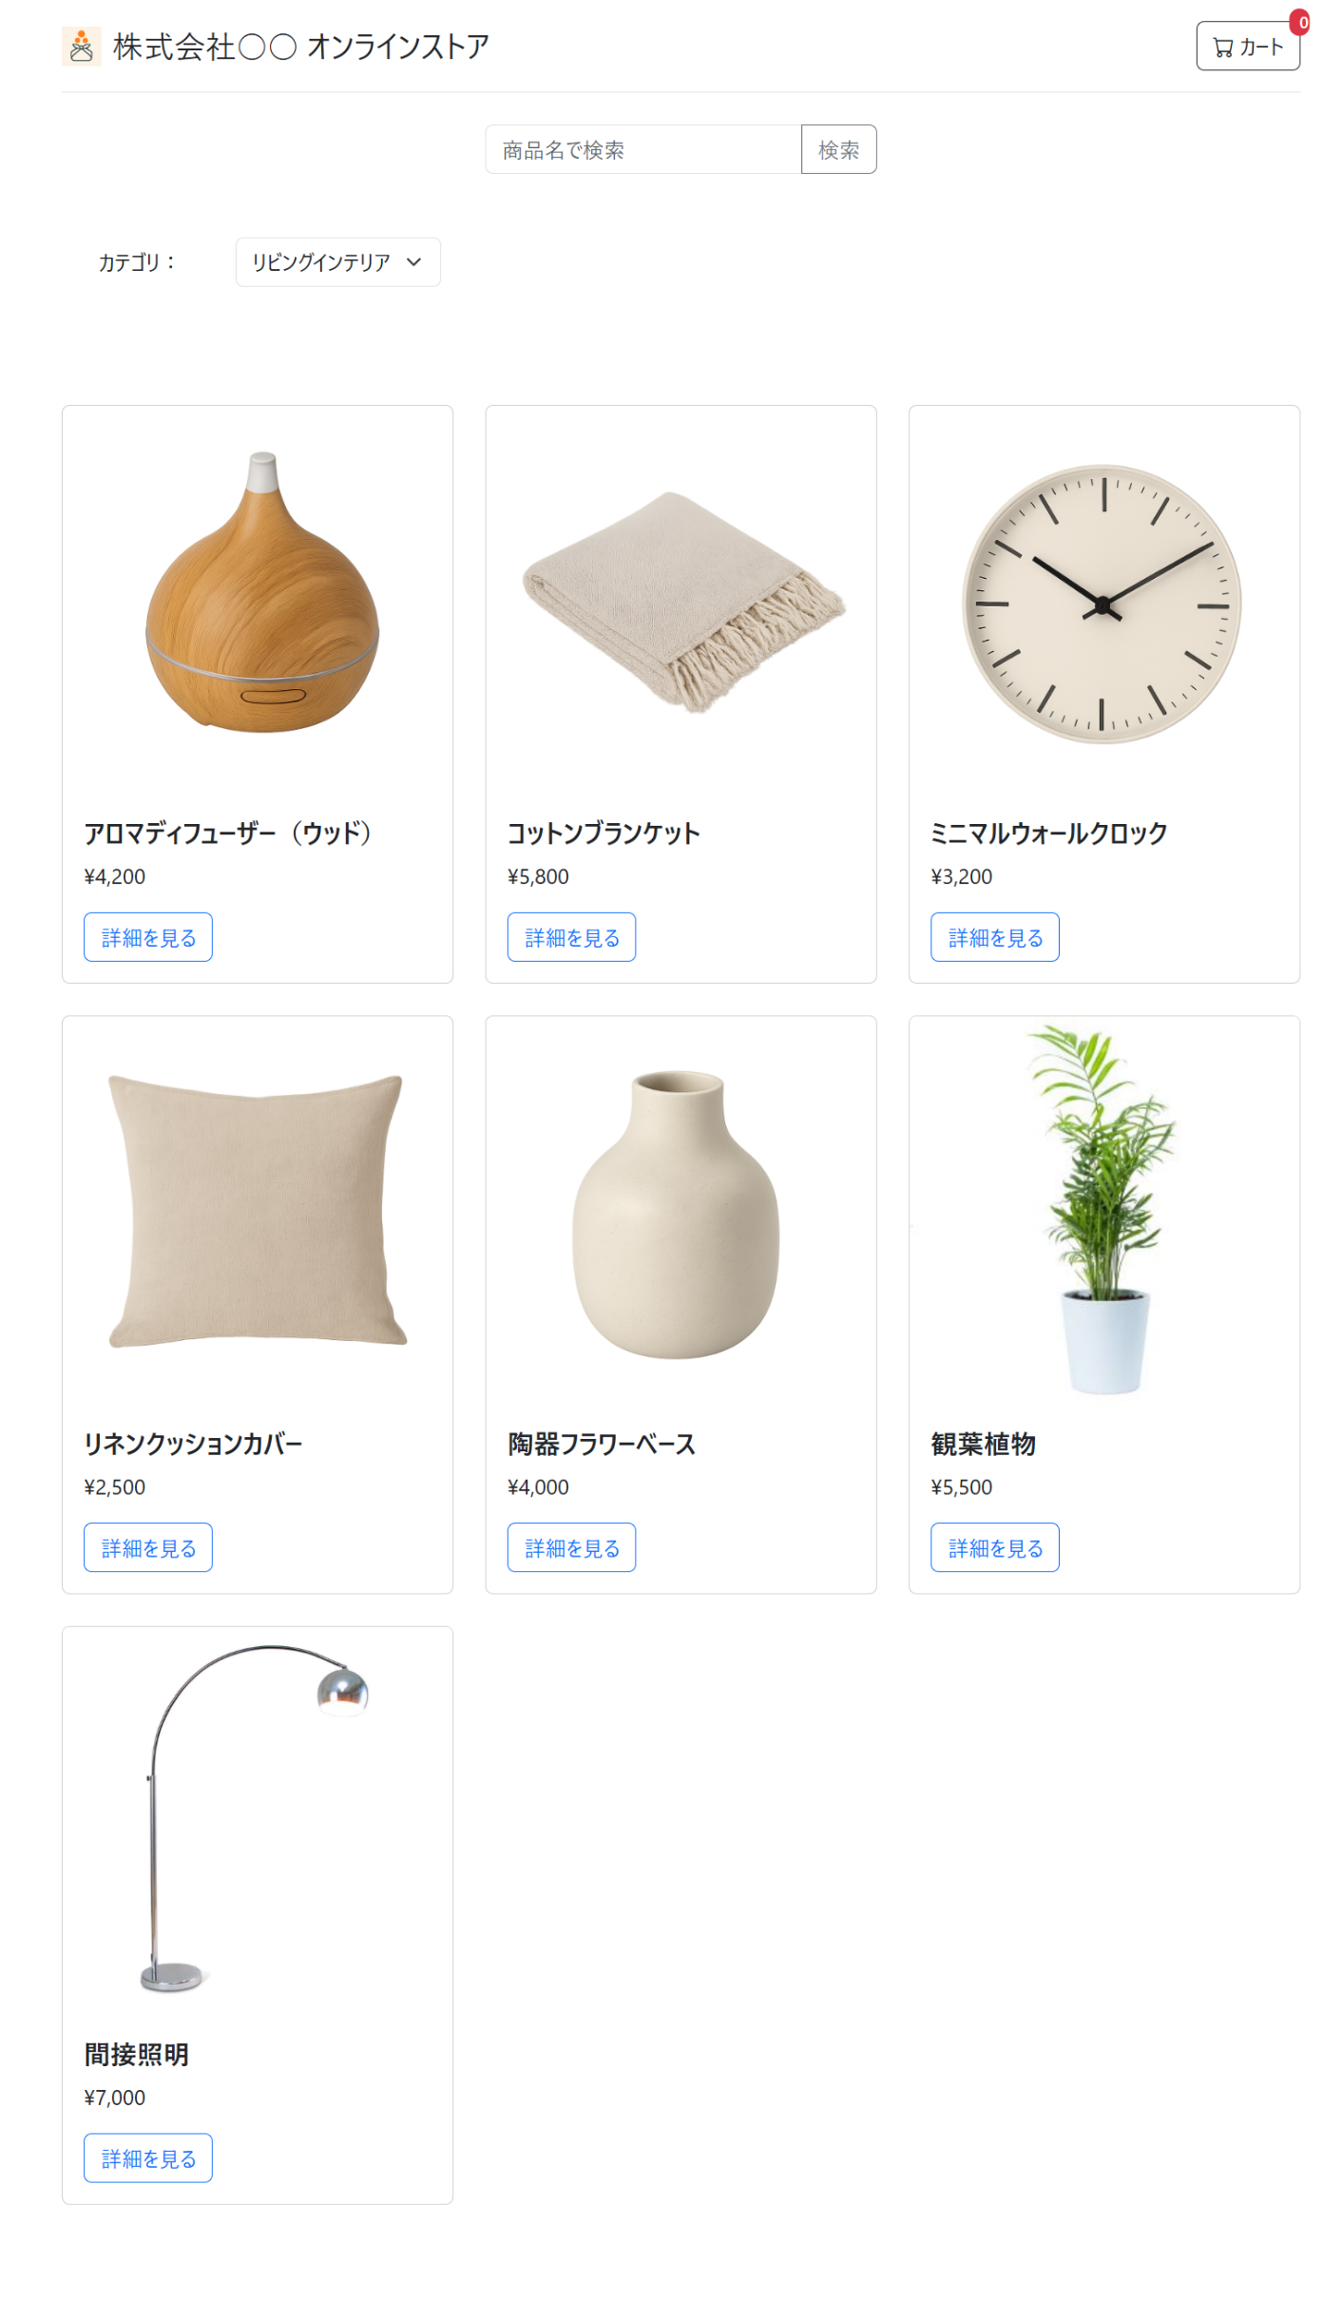
↑カテゴリ変更前 | ↓カテゴリ変更後

ST-T-003
